Hoja1
Atributos de calidad | Descripción en el sistema
1. Desplegabilidad (facilidad de despliegue). | El sistema cuenta con desplegabilidad debido que se maneja un sistema de control de versiones el cual es github, que a su vez se encuentra vinculado con la plataforma que nos presta el servicio de hosting que es heroku, entonces al realizar una nueva versión en la plataforma y al actualizarlo en github solo debemos realizar un deploy en heroku para que el sistema cargue la nueva versión.
2. Disponibilidad. | El sistema, en su rama Main de GitHub, se encuentra desplegado en Heroku con el plan Free, el cual ofrece 550horas totales mensuales por cuentas personales Disponibilidad = ((550h(DynamoFree) - 32h(Mantenimiento)/550h) * 100 Disponibilidad= 94.1%
3. Escalabilidad. | El sistema no requiere de este atributo debido que el modelo de negocio no exige un incremento de servidores debido a que solo va a contar con 3 usuarios interactuando en el sistema y las horas de uso de la pataforma no son muy largas, adicionalmente el volumen de datos en la BD no tendra un crecimiento exponencial a corto ni mediano plazo
4. Interoperabilidad. | El sistema no requiere de este atributo debido a que ni el alcance ni la necesitad solicitan de una integracion o interoperabilidad con sistemas externos.
5. Modificabilidad. | el sistema esta desplegado en Heroku y este a su vez esta integrado con el repo del proyecto de github, entonces cualquier cambio o modificacion que venga de nuestras ramas y de esas el merge al main es facil desplegarlo y practicamente inmediato, lo unico que tendria que hacer el usuario en prod es refrescar la pagina del navegador donde se esta ejecutando la aplicación.
6. Rendimiento. | Los recursos del Dyno, donde se encuentra alojada la aplicacion, pueden variar segun el plan seleccionado, sin embargo Heroku en el resto de sus planes asegura un 99% de rendimiento basado en cargas historicas del propio sistema.

7. Seguridad. | Se realizaron pruebas utilizando un programa para auditorias de seguridad que se llama arachni el genera una serie de pruebas y luego nos arroja un resultado de las pruebas también utilizamos un programa externo llamado wireshark este se utiliza para detectar el trafico que hay en la pagina.
8. Testeabilidad (facilidad de probar el sistema). | En el sistemas podemos observar como nos trae una herramienta llamada phpUnit en la cual el sistema crea por defecto dos carpetas una llamada Feature donde permite hacer la testeabilidad de las caracteristicas principales del aplicativo, en la siguiente carpeta llamada Unit en el aplicativo se puede hacer las pruebas de maneras mas facil y tambien podemos ver que sew pueden hacer pruebas de cualquier tipo.
 | 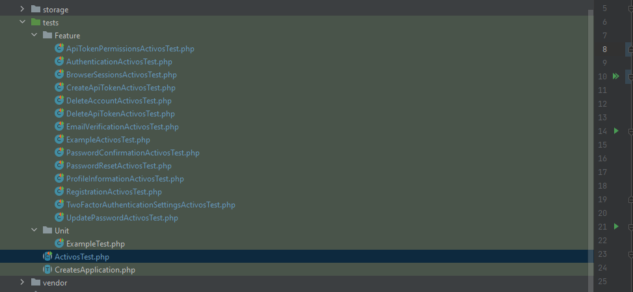
9. Usabilidad. | El sistema cumple con las nececidades establecidas en el modelo de negocios ademas cuenta con una interfaz amigable con el usuario, cuenta con una coloremetria adecuada para no agotar la vista del usuario, cuenta con validacion de campos campos y marcas en campos obligatorios

